ARMAS
Nombre:
Descripción:
Stack:

Nombre:
Descripción:
Stack:

Nombre:
Descripción:
Stack:

Nombre:
Descripción:
Stack:

Nombre:
Descripción:
Stack:

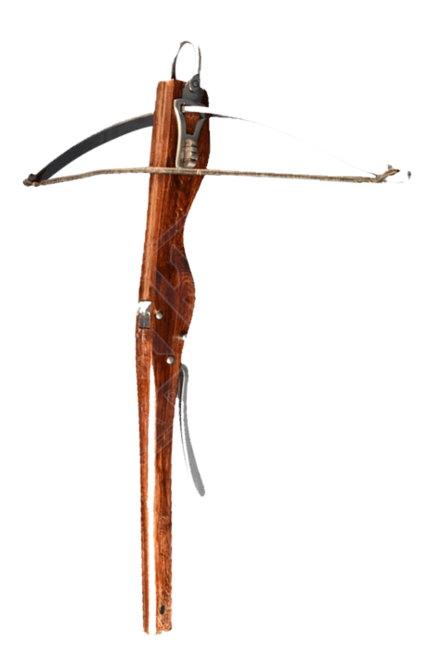
Nombre:
Descripción:
Stack:

Nombre:
Descripción:
Stack:

Nombre:
Descripción:
Stack:

